工作表1
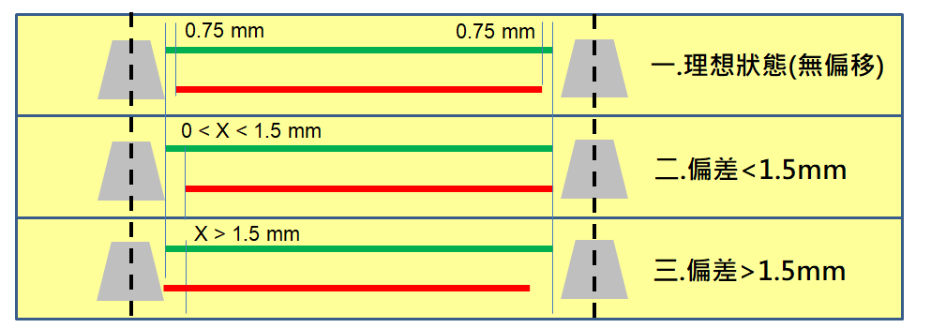
樣品 | 位置 | AOI 偏差值(X) -mm | 焊接品質判定 (OK/NG) (上) | 焊接品質判定 (OK/NG) (下) | 樣品 | 位置 | AOI 偏差值(X) -mm | 焊接品質判定 (OK/NG) (上) | 焊接品質判定 (OK/NG) (下)
1 | 1 |  |  |  | 6 | 1
 | 2 |  |  |  |  | 2
 | 3 |  |  |  |  | 3
 | 4 |  |  |  |  | 4
2 | 1 |  |  |  | 7 | 1
 | 2 |  |  |  |  | 2
 | 3 |  |  |  |  | 3
 | 4 |  |  |  |  | 4
3 | 1 |  |  |  | 8 | 1
 | 2 |  |  |  |  | 2
 | 3 |  |  |  |  | 3
 | 4 |  |  |  |  | 4
4 | 1 |  |  |  | 9 | 1
 | 2 |  |  |  |  | 2
 | 3 |  |  |  |  | 3
 | 4 |  |  |  |  | 4
5 | 1 |  |  |  | 10 | 1
 | 2 |  |  |  |  | 2
 | 3 |  |  |  |  | 3
 | 4 |  |  |  |  | 4

